계산작업
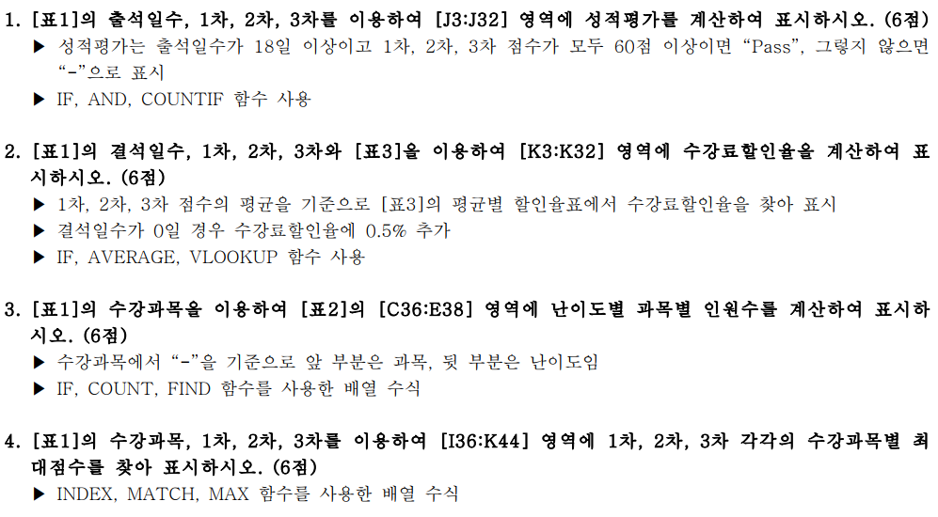
[표1]
성명 | 수강과목 | 출석일수 | 결석일수 | 1차 | 2차 | 3차 | 총점 | 성적평가 | 수강료할인율 | 비고
양경숙 | 코딩-고급 | 24 | 1 | 100 | 75 | 75 | 250 | Pass | 3.5%
김홍성 | 데이터분석-고급 | 25 | 0 | 90 | 80 | 70 | 240 | Pass | 4.0% | 출석우수
차태현 | 코딩-중급 | 25 | 0 | 80 | 100 | 85 | 265 | Pass | 4.0% | 출석우수
임세일 | 클라우드-초급 | 17 | 8 | 90 | 85 | 90 | 265 | - | 3.5% | 재수강
소미선 | 코딩-고급 | 23 | 2 | 85 | 60 | 60 | 205 | Pass | 2.5%
참사랑 | 코딩-고급 | 25 | 0 | 80 | 100 | 80 | 260 | Pass | 4.0% | 출석우수
장길산 | 클라우드-중급 | 22 | 3 | 100 | 75 | 90 | 265 | Pass | 3.5%
장하다 | 클라우드-초급 | 24 | 1 | 90 | 100 | 100 | 290 | Pass | 5.0%
유경수 | 데이터분석-초급 | 23 | 2 | 70 | 90 | 70 | 230 | Pass | 3.0%
김영수 | 클라우드-초급 | 23 | 2 | 50 | 85 | 95 | 230 | Pass | 3.0%
곽수지 | 코딩-고급 | 23 | 2 | 75 | 90 | 70 | 235 | Pass | 3.0%
강진희 | 클라우드-중급 | 25 | 0 | 90 | 60 | 60 | 210 | Pass | 3.5% | 출석우수
강경수 | 데이터분석-중급 | 24 | 1 | 100 | 85 | 65 | 250 | Pass | 3.5%
조진홍 | 클라우드-초급 | 23 | 2 | 75 | 70 | 70 | 215 | Pass | 3.0%
이영덕 | 데이터분석-중급 | 25 | 0 | 70 | 55 | 90 | 215 | Pass | 3.5% | 출석우수
임지영 | 데이터분석-초급 | 25 | 0 | 60 | 80 | 60 | 200 | Pass | 3.0% | 출석우수
김소소 | 코딩-고급 | 25 | 0 | 80 | 75 | 85 | 240 | Pass | 4.0% | 출석우수
우나경 | 코딩-중급 | 23 | 2 | 90 | 70 | 60 | 220 | Pass | 3.0%
권태산 | 클라우드-고급 | 15 | 10 | 85 | 90 | 85 | 260 | - | 3.5% | 재수강
김성수 | 코딩-초급 | 25 | 0 | 100 | 90 | 90 | 280 | Pass | 5.5% | 출석우수
지옥민 | 클라우드-초급 | 25 | 0 | 100 | 65 | 90 | 255 | Pass | 4.0% | 출석우수
양진민 | 데이터분석-초급 | 25 | 0 | 90 | 80 | 100 | 270 | Pass | 5.5% | 출석우수
김정근 | 코딩-초급 | 22 | 3 | 90 | 90 | 100 | 280 | Pass | 5.0%
김종남 | 코딩-고급 | 24 | 1 | 65 | 100 | 80 | 245 | Pass | 3.5%
최지원 | 데이터분석-초급 | 20 | 5 | 70 | 75 | 90 | 235 | Pass | 3.0%
편영표 | 클라우드-고급 | 25 | 0 | 70 | 100 | 80 | 250 | Pass | 4.0% | 출석우수
김창무 | 코딩-중급 | 25 | 0 | 60 | 70 | 100 | 230 | Pass | 3.5% | 출석우수
이태백 | 데이터분석-고급 | 24 | 1 | 70 | 90 | 70 | 230 | Pass | 3.0%
최재형 | 데이터분석-초급 | 23 | 2 | 90 | 70 | 60 | 220 | Pass | 3.0%
김미연 | 데이터분석-고급 | 25 | 0 | 55 | 100 | 60 | 215 | Pass | 3.5% | 출석우수

[표2] 난이도별 과목별 인원수 |  |  |  |  |  | [표4] 수강과목별 최대점수
난이도 | 코딩 | 데이터분석 | 클라우드 |  |  | 수강과목 | 1차 | 2차 | 3차
초급 |  |  |  |  |  | 코딩-초급
중급 |  |  |  |  |  | 코딩-중급
고급 |  |  |  |  |  | 코딩-고급
 |  |  |  |  |  | 데이터분석-초급
[표3] 평균별 할인율표 |  |  |  |  |  | 데이터분석-중급
평균 |  | 수강료할인율 |  |  |  | 데이터분석-고급
0 | 60 미만 | 0% |  |  |  | 클라우드-초급
60 이상 | 70 미만 | 2.5% |  |  |  | 클라우드-중급
70 이상 | 80 미만 | 3% |  |  |  | 클라우드-고급
80 이상 | 90 미만 | 3.5%
90 이상 |  | 5%

분석작업-1
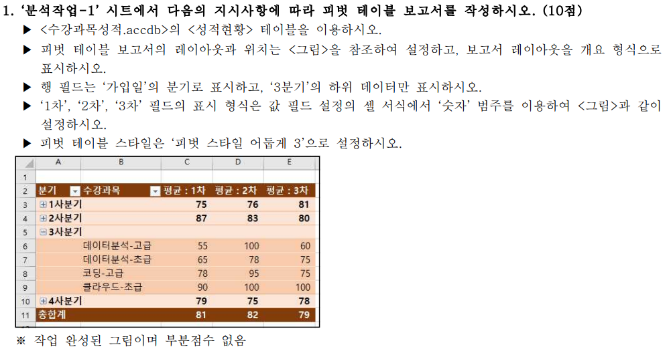

기타작업-2
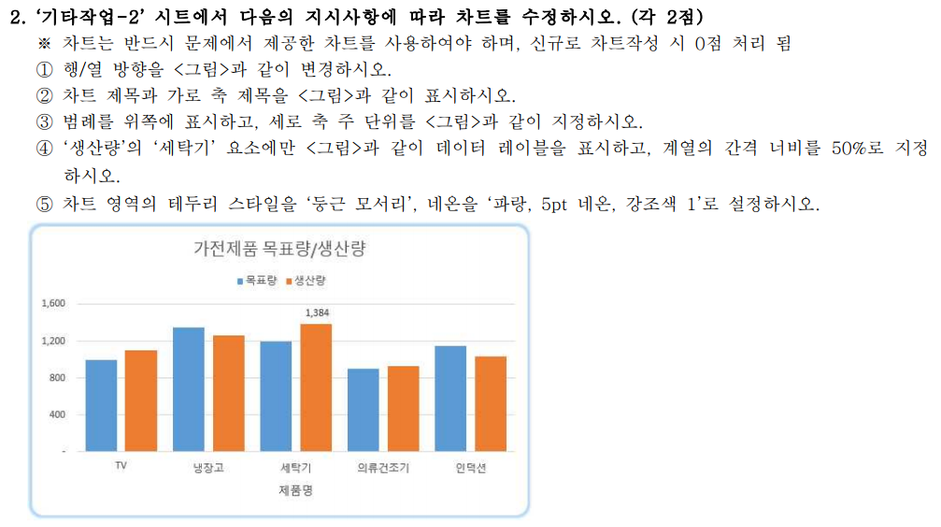
가전제품 목표/생산 현황

제품명 | 목표량 | 생산량 | 생산단가 | 달성률
TV | 1,000 | 1,102 | 1,150,000 | 110%
냉장고 | 1,350 | 1,267 | 1,320,000 | 94%
세탁기 | 1,200 | 1,384 | 640,000 | 115%
의류건조기 | 900 | 932 | 920,000 | 104%
인덕션 | 1,150 | 1,036 | 680,000 | 90%

기타작업-3
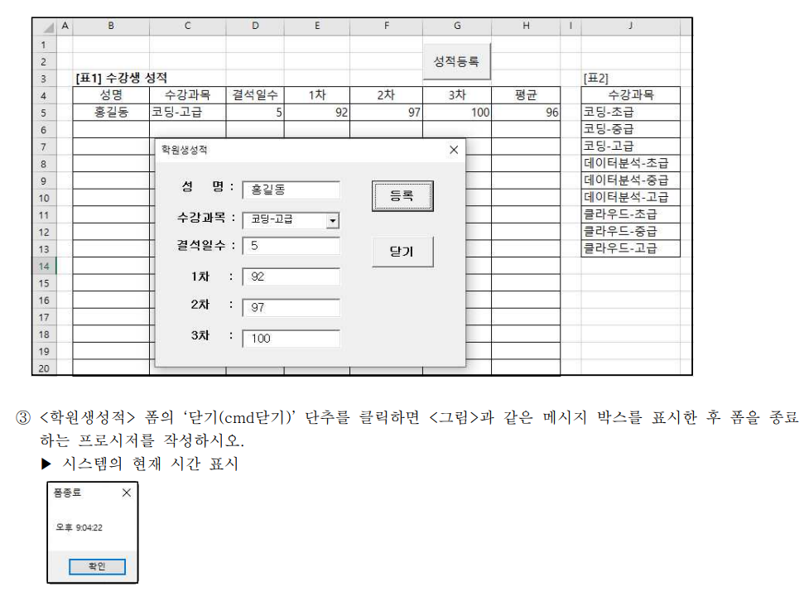

[표1] 수강생 성적 |  |  |  |  |  |  | [표2]
성명 | 수강과목 | 결석일수 | 1차 | 2차 | 3차 | 평균 | 수강과목
홍길동 | 코딩-고급 | 5 | 92 | 97 | 100 | 96 | 코딩-초급
홍길동 | 코딩-고급 | 5 | 92 | 97 | 100 | 96 | 코딩-중급
 |  |  |  |  |  |  | 코딩-고급
 |  |  |  |  |  |  | 데이터분석-초급
 |  |  |  |  |  |  | 데이터분석-중급
 |  |  |  |  |  |  | 데이터분석-고급
 |  |  |  |  |  |  | 클라우드-초급
 |  |  |  |  |  |  | 클라우드-중급
 |  |  |  |  |  |  | 클라우드-고급

